测区一数据
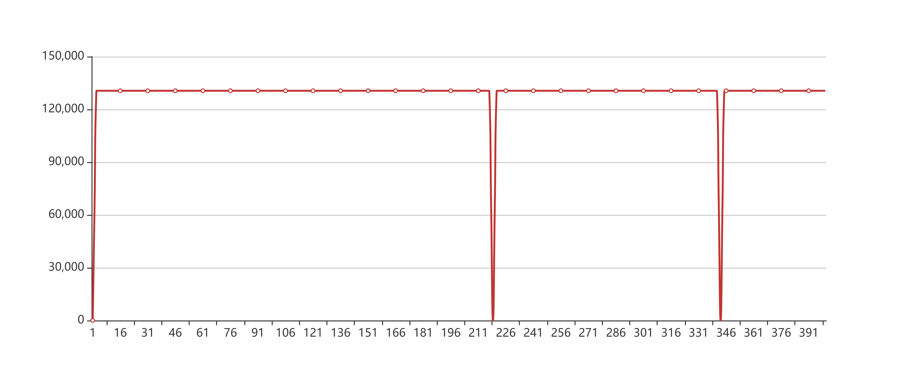
测区一数据
测试地点: | 开发部 | 待测结构名称： | 南京大桥
测量时间 | 2019 | 温度: | 55 | 湿度: | 55
待测区主筋D | 22mm | 待测结构使用时间U | 5100天
测量点 | 钢筋锈蚀电流密度/μA/cm2 | 锈蚀截面损失率/%
1 | 10 | 20
2 | 10 | 20

测区二数据
测区二数据
测试地点 | 江苏省丹阳市 | 待测结构名称： | XX桥梁
测量时间 | 2019.09.12 11:42 | 温度:32℃ | 湿度:55%
待测区主筋D | 10mm | 待测结构使用时间U | 8760天
测量点 | 钢筋锈蚀电流密度/μA/cm2 | 锈蚀截面损失率/%
1 | 2.25 | 10.50
2 | 2.02 | 9.45
3 | 1.93 | 9.05
4 | 1.98 | 9.28
5 | 2.02 | 9.45
6 | 2.02 | 9.45
7 | 1.98 | 9.28
8 | 1.93 | 9.05
9 | 1.93 | 9.05
10 | 1.93 | 9.05
11 | 2.20 | 10.30
12 | 2.29 | 10.70
13 | 0 | 0
14 | 2.57 | 11.90
15 | 2.43 | 11.30
16 | 2.25 | 10.50
17 | 2.16 | 10.10
18 | 2.02 | 9.45
19 | 2.07 | 9.67
20 | 2.02 | 9.45
21 | 1.88 | 8.82
22 | 2.02 | 9.45
23 | 1.93 | 9.05
24 | 1.93 | 9.05
25 | 1.88 | 8.82
26 | 1.79 | 8.40
27 | 2.34 | 10.90
28 | 2.20 | 10.30
29 | 2.02 | 9.45
30 | 2.02 | 9.45
31 | 2.07 | 9.67
32 | 1.93 | 9.05
33 | 0.43 | 2.05
34 | 0.30 | 1.44
35 | 0.17 | 0.80
36 | 0 | 0
37 | 0 | 0
38 | 0 | 0
39 | 0 | 0
40 | 0.25 | 1.20
41 | 0.08 | 0.38
42 | 3.59 | 16.5
43 | 0.12 | 0.56
44 | 0.99 | 4.68
45 | 0.86 | 4.08
46 | 0.82 | 3.88
47 | 0.91 | 4.31
48 | 0 | 0
49 | 0 | 0
50 | 2.07 | 9.67
51 | 1.93 | 9.05
52 | 1.79 | 8.40
53 | 1.62 | 7.61
54 | 1.39 | 6.55
55 | 1.57 | 7.38
56 | 1.53 | 7.21
57 | 1.48 | 6.97
58 | 1.44 | 6.78
59 | 1.66 | 7.80
平均值

